Аркуш1
Метод аналізу ієрархій

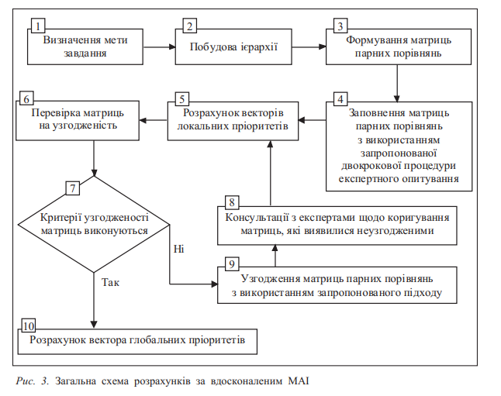
Придумати задачу прийняття рішення з 4 критеріями, за якимим оцінюються 4 альтернативних рішення.
Розв'язати цю задачу методом аналізу ієрархій.
Можливі два варіанти виконання роботи:
індивідуально (3 рівня ієрархії)

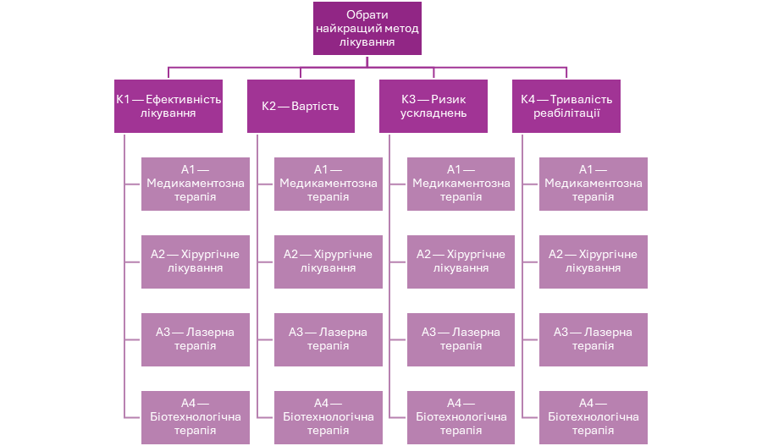
МАІ передбачає проведення наступних етапів:
Етап 1. Побудова моделі проблеми у вигляді ієрархії:
I рівень-мета, II рівень-критерії оцінки якості альтернатив,
III рівень-можливі альтернативи

Вибір методу лікування захворювання
Пацієнту необхідно обрати найбільш ефективний метод лікування серед 4 альтернатив.
I рівень-мета

 | Обрати найкращий метод лікування
II рівень-критерії оцінки якості альтернатив
 | К1 — Ефективність лікування
 | К2 — Вартість
 | К3 — Ризик ускладнень
 | К4 — Тривалість реабілітації
III рівень-можливі альтернативи
 | A1 — Медикаментозна терапія
 | A2 — Хірургічне лікування
 | A3 — Лазерна терапія
 | A4 — Біотехнологічна терапія (наприклад, клітинна терапія)

Етап 2. Визначення пріоритетів всіх елементів ієрархії (метод парних порівнянь)
Складемо матрицю для 2х крітеріїв
Припустимо такі судження: | К1 — Ефективність лікування |  | найважливіше
 | К3 — Ризик ускладнень |  | також важливо
 | К4 — Тривалість реабілітації |  | помірно важливо
 | К2 — Вартість |  | середньо важливо

Будуємо матрицю |  | К1 | К2 | К3 | К4
крітеріїв | К1 | 1 | 5 | 3 | 4
 | К2 | 0.2 | 1 | 3 | 4
 | К3 | 0.3333333333 | 0.3333333333 | 1 | 2
 | К4 | 0.25 | 0.25 | 0.5 | 1

Будуємо матрицю |  |  | ?
альтернатив | Ефективність лікування більша в медикаментозній терапії |  |  |  |  | Іерархія |  | Ризиків ускладнень більше в Хірургічному лікуванні |  |  |  |  | Іерархія
 | К1 | А1 | А2 | А3 | А4 |  |  | К3 | А1 | А2 | А3 | А4
 | А1 | 1 | 2 | 4 | 3 | А1 |  | А1 | 1 | 9 | 7 | 7 | А2
 | А2 | 0.5 | 1 | 3 | 3 | А2 |  | А2 | 0.1111111111 | 1 | 1 | 1 | А3
 | А3 | 0.25 | 0.3333333333 | 1 | 7 | А4 |  | А3 | 0.1428571429 | 1 | 1 | 3 | А4
 | А4 | 0.3333333333 | 0.3333333333 | 0.1428571429 | 1 | А3 |  | А4 | 0.1428571429 | 1 | 0.3333333333 | 1 | А1 | Етап 4. Перевірка узгодженості суджень: успіх – перехід до етапу 5, невдача -повторення етапів 1,2,3

 | Вартість більша в біотехнологічній терапії |  |  |  |  | Іерархія |  | Тривалість реабілітації більша в лазерній терапії |  |  |  |  | Іерархія | З цією метою необхідно визначити індекс узгодженості (ІУ) і
 | К2 | А1 | А2 | А3 | А4 |  |  | К4 | А1 | А2 | А3 | А4 | А3 | відношення узгодженості (ВУ).
 | А1 | 1 | 7 | 7 | 9 | А4 |  | А1 | 1 | 7 | 9 | 3 | А2 |  |  |  |  |  | Етап 5. Ухвалення рішення на основі значень глобальних
 | А2 | 0.1428571429 | 1 | 3 | 8 | А2 |  | А2 | 0.1428571429 | 1 | 7 | 3 | А1 | Індекс узгодженості (ІУ) в кожній матриці і для всієї ієрархії |  |  |  |  | пріоритетів (лінійна згортка критеріїв)
 | А3 | 0.1428571429 | 0.3333333333 | 1 | 7 | А3 |  | А3 | 1 | 0.1428571429 | 1 | 1 | А4 | може бути виражений наступним способом:
 | А4 | 0.1111111111 | 0.125 | 0.1428571429 | 1 | А1 |  | А4 | 0.3333333333 | 0.3333333333 | 1 | 1 |  | Визначається сума кожного j-го стовпця матриці суджень
 |  |  |  |  |  |  |  |  |  |  |  |  |  | (матриці парних порівнянь):
Етап 3. Синтез пріоритетів критеріїв та пріоритетів альтернатив |  |  |  |  |  |  |  |  | Відносна цінність кожного критерія |  | вектор пріоритетів критеріїв: |  |  |  |  | Розмірність матриці (n)
 |  |  |  |  |  |  |  |  |  |  |  |  |  |  |  |  | BIY |  | глобальних пріоритетів альтернатив.
Для визначення відносної цінності кожного критерія |  |  |  | К1 | К2 | К3 | К4 |  | wi | Sum r | qi =wi / r |  |  | pi=si*qi |  | 4 | 0.9
необхідно знайти середнє геометричне і з цією метою |  |  | К1 | 1 | 4 | 3 | 4 |  | 2.632148026 | 4.950466633 | 0.5316969532 | 53.17% |  | 0.9747777476
перемножити n елементів кожного рядка і з отриманого |  |  | К2 | 0.25 | 1 | 2 | 3 |  | 1.10668192 |  | 0.223551031 | 22.36% |  | 1.304047681 |  |  | для матриць порядку n=4 бажаним є
результату взяти корінь n-ої степені: |  |  | К3 | 0.3333333333 | 0.5 | 1 | 2 |  | 0.7598356857 |  | 0.1534876895 | 15.35% |  | 0.997669982 |  |  | виконання умови BY ≤ 0,08.
 |  |  | К4 | 0.25 | 0.3333333333 | 0.5 | 1 |  | 0.4518010018 |  | 0.09126432623 | 9.13% |  | 0.9126432623 | IY
 |  |  | sum | 1.833333333 | 5.833333333 | 6.5 | 10 |  |  | sum q1 | 1 | 100.00% | lambda | 4.189138673 | 0.06304622424 | ВY= | 0.07005136026
 |  |  |  | s1 | s2 | s3 | s4

Етап 4. Перевірка узгодженості суджень: успіх – перехід до етапу 5, невдача -повторення етапів 1,2,3
 |  |  | Ефективність лікування більша в медикаментозній терапії |  |  |  |  | Іерархія | -/- альтернатив |  | -/- альтернатив
З цією метою необхідно визначити індекс узгодженості (ІУ) і |  |  | К1 | А1 | А2 | А3 | А4 |  |  | Sum r |  |  |  | pi=si*qi
відношення узгодженості (ВУ). |  |  | А1 | 1 | 1 | 3 | 3 | А1 | 1.732050808 | 4.638675575 | 0.3733933921 | 37.34% |  | 0.9957157121
 |  |  | А2 | 1 | 1 | 2 | 3 | А2 | 1.56508458 |  | 0.3373990172 | 33.74% |  | 0.9559638821
Індекс узгодженості (ІУ) в кожній матриці і для всієї ієрархії |  |  | А3 | 0.3333333333 | 0.5 | 1 | 5 | А4 | 0.9554427922 |  | 0.2059731871 | 20.60% |  | 1.27703376
може бути виражений наступним способом: |  |  | А4 | 0.3333333333 | 0.3333333333 | 0.2 | 1 | А3 | 0.3860973951 |  | 0.08323440363 | 8.32% |  | 0.9988128435
Визначається сума кожного j-го стовпця матриці суджень |  |  | sum | 2.666666667 | 2.833333333 | 6.2 | 12 |  |  |  | 1 | 100.00% | lambda | 4.227526198 | 0.07584206596 |  | 0.08426896218 |  | 4.402842063
(матриці парних порівнянь): |  |  |  | s1 | s2 | s3 | s4

На етапі 4 матриці не пройшли перевірки та їх потрібно було відредагувати, тому далі відбувалась робота все зі зміненими матрицями, щоб вони стали узгодженими. |  |  | Вартість більша в біотехнологічній терапії |  |  |  |  | Іерархія
 |  |  | К2 | А1 | А2 | А3 | А4
 |  |  | А1 | 1 | 5 | 5 | 9 | А4 | 3.872983346 | 6.08161186 | 0.6368350094 | 63.68% |  | 0.9623284587
 |  |  | А2 | 0.2 | 1 | 2 | 4 | А2 | 1.12468265 |  | 0.1849316721 | 18.49% |  | 1.248288787
 |  |  | А3 | 0.2 | 0.5 | 1 | 4 | А3 | 0.7952707288 |  | 0.1307664394 | 13.08% |  | 1.078823125
 |  |  | А4 | 0.1111111111 | 0.25 | 0.25 | 1 | А1 | 0.2886751346 |  | 0.04746687905 | 4.75% |  | 0.8544038229
 |  |  | sum | 1.511111111 | 6.75 | 8.25 | 18 |  |  |  | 1 | 100.00% | lambda | 4.143844193 | 0.04794806449 |  | 0.05327562721 |  | 4.421959805
 |  |  |  | s1 | s2 | s3 | s4

 |  |  | Ризиків ускладнень більше в Хірургічному лікуванні |  |  |  |  | Іерархія
 |  |  | К3 | А1 | А2 | А3 | А4
 |  |  | А1 | 1 | 9 | 7 | 7 | А2 | 4.582575695 | 6.436170653 | 0.7120034477 | 71.20% |  | 0.9945444983
 |  |  | А2 | 0.1111111111 | 1 | 1 | 1 | А3 | 0.5773502692 |  | 0.08970400262 | 8.97% |  | 1.076448031
 |  |  | А3 | 0.1428571429 | 1 | 1 | 3 | А4 | 0.8091067116 |  | 0.1257124391 | 12.57% |  | 1.173316099
 |  |  | А4 | 0.1428571429 | 1 | 0.3333333333 | 1 | А1 | 0.4671379777 |  | 0.07258011058 | 7.26% |  | 0.8709613269
 |  |  | sum | 1.396825397 | 12 | 9.333333333 | 12 |  |  |  | 1 | 100.00% | lambda | 4.115269955 | 0.03842331847 |  | 0.04269257607 |  | 4.338658643
 |  |  |  | s1 | s2 | s3 | s4

 |  |  | Тривалість реабілітації більша в лазерній терапії |  |  |  |  | Іерархія
 |  |  | К4 | А1 | А2 | А3 | А4 | А3
 |  |  | А1 | 1 | 2 | 1 | 2 | А2 | 1.414213562 | 4.121320344 | 0.3431457505 | 34.31% |  | 1.029437252
 |  |  | А2 | 0.5 | 1 | 1 | 2 | А1 | 1 |  | 0.2426406871 | 24.26% |  | 1.091883092
 |  |  | А3 | 1 | 1 | 1 | 1 | А4 | 1 |  | 0.2426406871 | 24.26% |  | 0.9705627485
 |  |  | А4 | 0.5 | 0.5 | 1 | 1 |  | 0.7071067812 |  | 0.1715728753 | 17.16% |  | 1.029437252
 |  |  | sum | 3 | 4.5 | 4 | 6 |  |  |  | 1 | 100.00% | lambda | 4.121320344 | 0.04044011452 |  | 0.04493346058 |  | 4.335150431
 |  |  |  | s1 | s2 | s3 | s4 |  |  |  |  |  |  |  |  | всі значення вже є прийнятними |  | max= | 4.421959805
 |  |  |  |  |  |  |  |  |  |  |  |  |  |  |  |  |  | тоді робимо висновок, щонайкраща альтернатива з номером 2

 | Висновок: Паціенту потрібно обрати метод лікування з найбільшою вартістю та цей метод будет біотехнологічним |  |  |  |  |  |  |  |  |  |  |  |  |  |  | Висновок: Паціенту потрібно обрати метод лікування з найбільшою вартістю та цей метод будет біотехнологічним

